Informe de Comisión
 |  | Formato de Informe de Actividades de la Comisión

Datos del Personal Comisionado

 | Numero de Oficio de la Comision: |  |  | CDQ/P/0179/2026

 | Lugar y Periódo de la Comisión : |  |  | MÉRIDA, YUCATÁN; DEL 04 AL 26 DE MAYO DE 2026

 | Nombre del Comisionado : |  | JHONY ALEXANDER SALAS PALMA |  |  |  |  |  | R.F.C. | SAPJ771216164

 | Puesto: | SECRETARIO TÉCNICO |  |  |  | Nivel : | 300 A |  | Tipo : | CONFIANZA

DEPTO. O DIRECCIÓN : | Departamento o Dirección de Adscripción : |  |  |  | DIRECCIÓN DE ALTO RENDIMIENTO

 | Asunto de la Comisión : |  | ASISTE EN LA PROGRAMACIÓN Y COORDINACIÓN DE LA OLIMPIADA NACIONAL CONADE 2026; EN LA SEDE DE MERIDA YUCATAN.

Reporte de las Tareas Desempeñadas durante la Comisión

 | Como Jefe de Misión en Mérida, Yucatán, se coordinó la logística integral para las delegaciones de vela, remo, judo y canotaje. La gestión se centró en los siguientes funciones: Logística Operativa: Se logró la acreditación total de la delegación y se garantizó la eficiencia en los traslados a las distintas sedes, así como condiciones óptimas de hospedaje para el descanso de los atletas. Bienestar: Se supervisó la calidad de la alimentación y se aseguró la disponibilidad constante de estaciones de hidratación en todas las áreas de competencia. Supervisión y Salud: Se mantuvo vigilancia técnica en los escenarios deportivos y se estableció un protocolo de atención médica preventiva, logrando una participación fluida y sin incidentes graves. Resultado:Se cumplió con la totalidad del calendario deportivo, manteniendo el bienestar de los atletas y la eficiencia administrativa requerida por el evento.

Evidencia Fotográfica de la Comisión
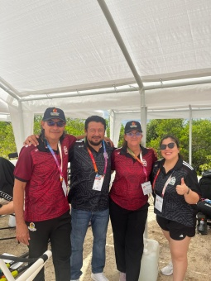 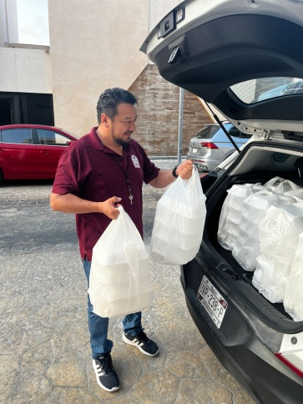 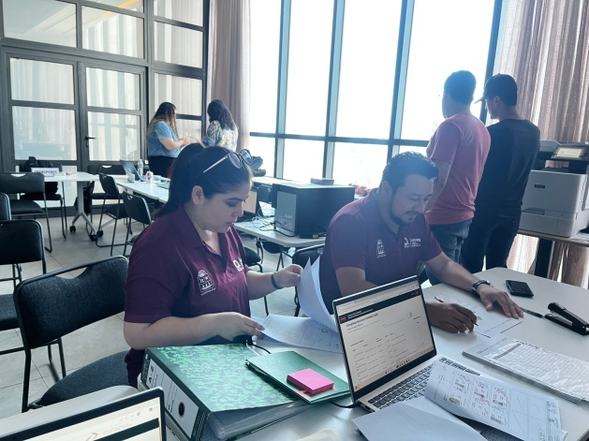 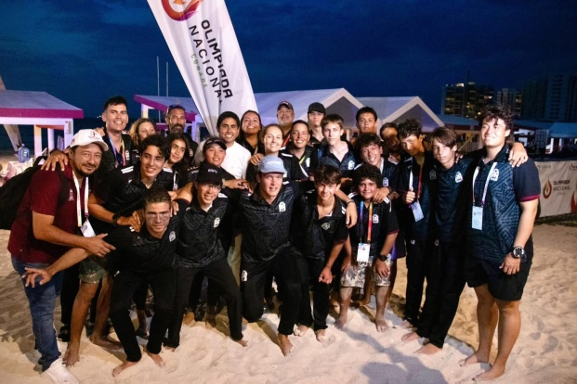 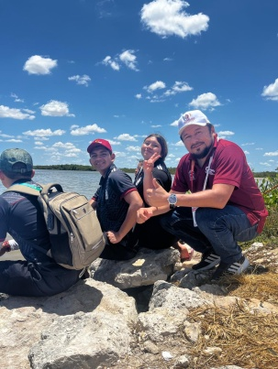 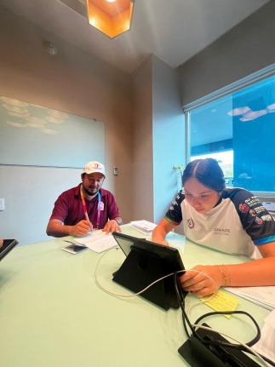 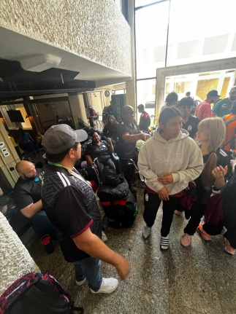 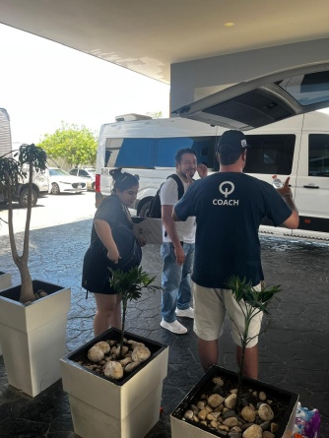

 |  | Firma del Comisionado |  |  |  |  |  | Exclusivo Recursos Humanos

 |  | Nombre: | LIC. JHONY ALEXANDER SALAS PALMA

 |  | Puesto: | SECRETARIO TÉCNICO

Comisión del Deporte de Quintana Roo
Calzada Veracruz No. 59, Col. Barrio Bravo C.P. 77098
Chetumal, Quintana Roo, México
Conmutador: 983 833 0019 y 983 833 00 20

 |  |  |  |  |  |  |  | Sello y Firma de Recibido

